Sheet1
 | Omnipod 5 | 移宇 TouchCare Nano (A8) | MiniMed 780G/Flex | Tandem Mobi | 微泰 Equil | 阿瑞医疗 如意泵 AR-B200 | Omnipod 6 | MiniMed Fit | Tandem Mobi:Tubeless | Tandem SIGI
图片 |  | 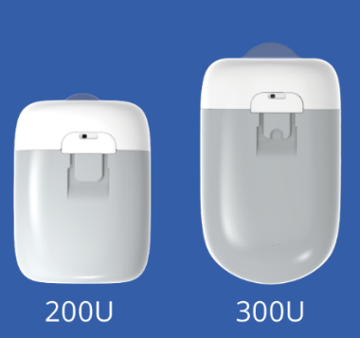 | 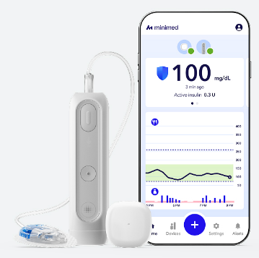 | 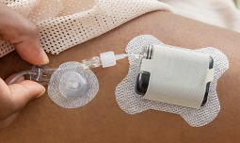 | 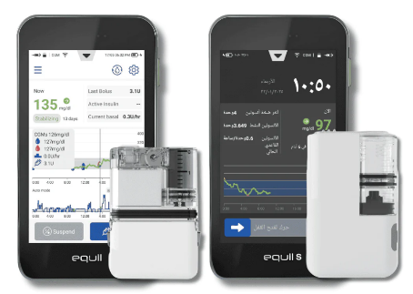 | 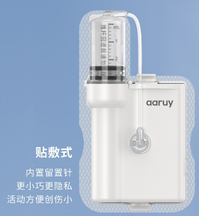 | 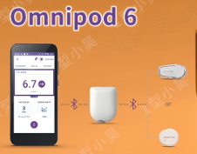 |  | 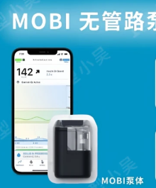 | 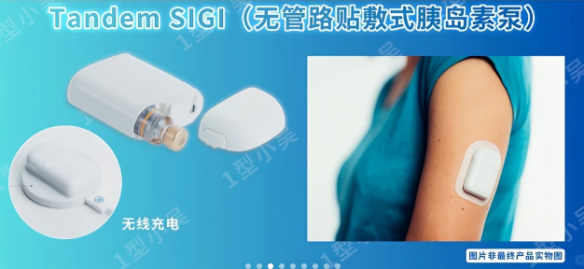
手持PDM | ✓ | ✓ | X | X | ✓ | ✓ | X | X | X | X
手机APP | ✓ | ✓ | ✓ | ✓ | X | ✓ | ✓ | ✓ | ✓ | ✓
手表控制器/APP （可执行胰岛素注射） | X | X | X | X | X | ✓
自研闭环 | ✓ | ✓ | ✓ | ✓ | 开发中 | 开发中 | ✓ | ✓ | ✓ | ✓
自研商业闭环中CGM适配 | Dexcom G6/G7、Libre 2 Plus | 移宇TouchCare Nano CGM | Simplera Sync, Abbott Instinct | Dexcom G6/G7 | 微泰AiDEX X/LinX CGM | X | Dexcom G6/G7, Libre 3 Plus | Simplera Sync, Abbott Instinct | Dexcom G6/G7, Libre 3 Plus | Dexcom G6/G7, Libre 3 Plus
云端数据平台 | ✓ | ✓ | ✓ | ✓ | ✓ | ✓ | ✓ | ✓ | ✓ | ✓
医护团队分享 | ✓ | ✓ | ✓ | ✓ | ✓ | ✓ | ✓ | ✓ | ✓ | ✓
远程亲友监控 | ✓ | ✓ | ✓ | ✓ | ✓ | ✓ | ✓ | ✓ | ✓ | ✓
设备市场价格 | / | 1.1万元（预估） | 暂无 | 6035 USD；41240 RMB | 2.78万元 | 3.28万元
耗材价格 | 550USD/月；3750RMB/月 | 1200RMB/月 | ＜2000RMB/月 | ＜2500RMB/月 | 600RMB/月 | 1000RMB/月
Pod尺寸 | 52.1 × 38.9 × 14.5 mm | 40.5×31.5×11.5mm 50.5×31.5×11.5mm | 96.5x25.4x35.5mm | 51.3×37.4×14.2mm | 60x40×11.5mm 64×39（厚度未知） | 51×40×11mm
Pod重量 | 26g（不含胰岛素） | 13.8g | 73g | 约30g | 23g/31g | 26g
药盒容量 | 200U | 200U/300U | 300U | 200U | 200U/300U | 300U | 200U | 300U | 200U | 160U（预填充胰岛素药筒）
佩戴周期 | 3天，泵主体一次性 | 3天，泵主体4年保修 | 3天（输注套）；7天（Extended套） | 3天 | 3天/7天，泵主体4年保修 | 3天 | 目标：3-4天 | 目标：7天 | 目标：7天 | 目标：7天，泵体长期使用
电池续航 | 3天，一次性 | 3天，一次性 | 可充电 | 3-5天，可充电，无线充电座 | 5-7天，可充电+替换电池 | 10天，可充电+替换电池 | 一次性 | 目标：7天，可充电 | 目标：7天 | 目标：7天，可充电，无线充
防水等级 | IP28（7.6米，60分钟） | IP28（2.5米，1小时） | IPX8（2.4米，2小时） | IP28（2.4米，2小时） | IPx4（只防溅水） | /
输注精度 | 0.05U | 0.05U | 0.025U | 0.01U | 0.025U | 0.025U |  |  |  | 0.025U
Basal Rate | 0.05-30 U/h | 0.05-25 U/h | 0.05-15 U/h | 0.1-15 U/h | 0.025-35 U/h | 0.025-35 U/h
Bolus Rate | 0.05-30U，1.5U/min | 0.05-25U | 0.05-25U | 0.05-25U | 0.025-25U | 0.025-25U
套管针软硬，植入深度 | 软针、6.5mm、斜插 | 30G不锈钢针，5mm、直插 | 软针 | 软枕/钢针、斜插/直插（输注套装可选） | 软针、6mm | 软针、6mm/9mm
目标血糖调控范围 | 5.6-8.3 mmol/L | 5.6/6.1/6.7 | 5.6/6.1/6.7/8.3 mmol/L | 6.25 – 8.9 mmol/L | 未披露 | 4.4~8.9mmol/L

